Blad1
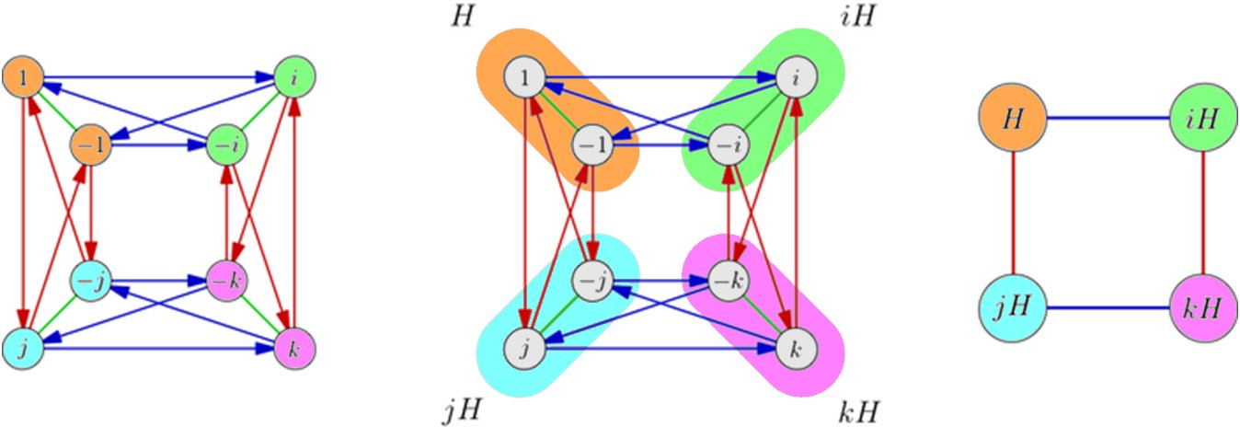
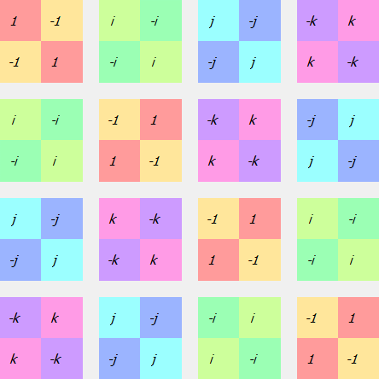
GROEPSTABEL PER SUBGROUP VAN ORDE 2 | SQUARES CAYLEY DIAGRAM MET ENKEL DE PIJLEN VAN <-1>
 | AANGEZIEN DIT EEN SUBGROEP VAN ORDE 2 IS(info beschikbaar in group explorer)
 | Normaal moeten hier de pijlen van de echte groep <i, j> ook nog bijstaan
 | maar dan wordt het onduidelijk
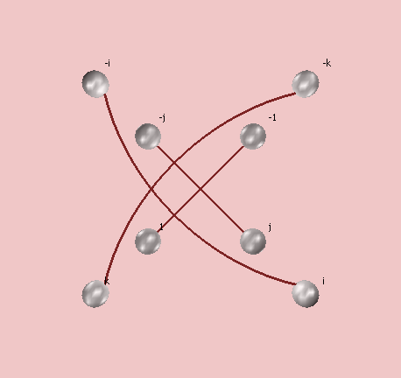
 |  | Een normale subgroep is een groep wanneer elk element van de groep maar in één deelgroep voorkomt, of een permutatie daarvan
 |  | Uit de groepstabel kan dit direct afgeleid worden.

 |  | ANDERE NOTATIE + DELING
 |  | De deling door C2 levert de groep C4 op

